Ingreso Datos
Proyecto | C1BH-L12-L10-3+830-C
Nº INFORME | 1.965.912-A
Orden de Trabajo | -

CREAR HOJAS
CAMBIAR NOMBRE HOJAS
CANTIDAD DE HOJAS (01 HASTA 30)
3

Hoja Nº | Nombre Hoja
1 | 3629-02
2 | 3629-06
3 | 3629-14

 |  | Fallas
 |  | Matriz (Tipo A)
 |  | Mixta (Tipo B1)
 |  | Mixta (Tipo B2)
 |  | Estructura (Tipo C)
 |  | Estructura (Tipo D1)
 |  | Estructura (Tipo D2)
 |  | Anómala (Tipo E)

3629-02
PROYECTO | C1BH-L12-L10-3+830-C |  | CAMBIAR SOLO LOS VALORES EN VERDE Y AGREGAR |  |  |  |  | INFORME ENSAYO COMPRESIÓN UNIAXIAL SIMPLE EN MUESTRAS DE ROCA |  |  |  |  | INFORME ENSAYO COMPRESIÓN UNIAXIAL SIMPLE EN MUESTRAS DE ROCA
MUESTRA | C1BH-L12-L10-3+830-C (02,16-02,50) |  | FOTOGRAFIAS. CALCULAR MODULO DE
Fecha | 2024-05-14 |  | ELASTICIDAD Y RAZON DE POISSON |  |  |  |  | Proyecto |  | C1BH-L12-L10-3+830-C |  |  | FOTOGRAFÍAS
Tipo de Roca | Toba de lapilli lítica |  |  |  |  |  |  | N° Informe |  | 1.965.912-A
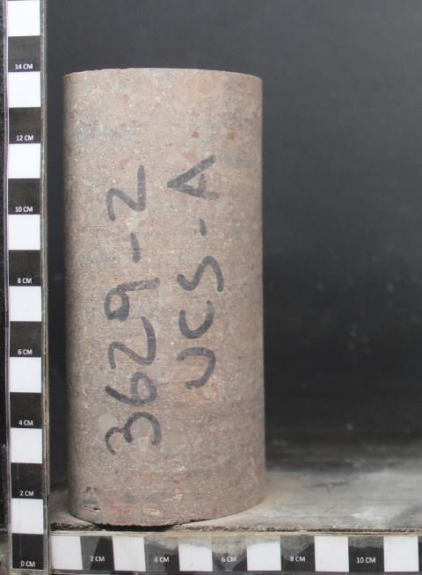
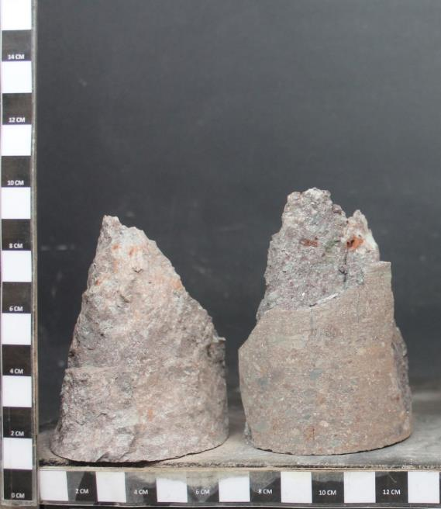
Fracturas / Vetillas | No presenta |  |  |  |  |  |  | Orden de Trabajo |  | -
Alteraciones | Oxidación y zeolitización |  |  | Diametro | 61 | D61 |  | Fecha de Inicio |  | 14/05/2024
Velocidad de ensayo | 0.50 | MPa/s |  | Diámetro Promedio |  | 6.07 | cm | Fecha de Término |  | 14/05/2024
Diámetro Superior 1 |  | 6.09 | cm | Diametro Promedio |  | 60.655555556 | mm
Diámetro Superior 2 |  | 6.09 | cm | Área Promedio |  | 28.90 | cm² | DESCRIPCION PROBETA
Diámetro Superior 3 |  | 6.06 | cm |  |  | 2889.56 | mm² | Muestra |  | C1BH-L12-L10-3+830-C (02,16-02,50)
Diámetro Medio 1 |  | 6.06 | cm | Altura Promedio |  | 12.86 | cm | Tipo de Roca |  | Toba de lapilli lítica
Diámetro Medio 2 |  | 6.07 | cm |  |  | 128.57 | mm | Fracturas / Vetillas |  | No presenta
Diámetro Medio 3 |  | 6.06 | cm | Volumen |  | 371.50 | cm³ | Alteraciones |  | Oxidación y zeolitización
Diámetro Inferior 1 |  | 6.04 | cm | Densidad Húmeda |  | 2.43 | g/cm³ | Observaciones |  | Textura homogénea e isótropa. Se observa reemplazo parcial de zeolitas en algunas zonas de la matriz vítrea.
Diámetro Inferior 2 |  | 6.06 | cm | Densidad Seca |  | 2.39 | g/cm³
Diámetro Inferior 3 |  | 6.06 | cm | Relacion Esbeltez |  | 2.12 |  | DATOS DE PROBETA |  |  | RESULTADOS
Altura Probeta 1 |  | 12.85 | cm |  |  |  |  | Diámetro Promedio | [cm] | 6.07 | Resistencia Máx. D50 [MPa] | 97.5
Altura Probeta 2 |  | 12.86 | cm |  |  |  |  | Altura Promedio | [cm] | 12.86 | Resistencia Máx. D61 [MPa] | 93.8
Altura Probeta 3 |  | 12.86 | cm | Falla |  | Matriz (Tipo A) |  | Densidad Húmeda | [g/cm3] | 2.43
Peso Natural |  | 902.97 | g | Lectura tiempo de arribo señal longitudinal (µs) |  |  |  | Densidad Seca | [g/cm3] | 2.39
Humedad |  | 1.80 | % | lectura tiempo de arribo señal transversal (µs) |  |  |  | Contenido de Humedad | [%] | 1.80

Gráfico: Tensión v/s Deformación
PROYECTO : C1BH-L12-L10-3+830-C
MUESTRA : C1BH-L12-L10-3+830-C (02,16-02,50)
PROYECTO : C1BH-L12-L10-3+830-C
MUESTRA : C1BH-L12-L10-3+830-C (02,16-02,50)
Deformacion | Carga | Deformación | Carga | Tensión | Tensión | Tensión |  | DATOS ENSAYO
 |  |  |  | D61 | D61 | D50 |  | Def. Unitaria | Tensión Axial | Tensión Axial
[div] | [KN] | [%] | [N] | [Mpa] | [Mpa] | [Mpa] |  |  | D61 | D 50
ENSAYO: COMPRESIÓN UNIAXIAL SIMPLE
ENSAYO: COMPRESIÓN UNIAXIAL SIMPLE
0 | 0.00 | 0.00 | 0.00 | 0.00 | 0.00 | 0.00 |  | [%] | [MPa] | [MPa]
1.8 | 13.00 | 0.01 | 13148.00 | 4.55 | 4.55 | 4.73 |  | 0.00 | 0.0 | 0.0
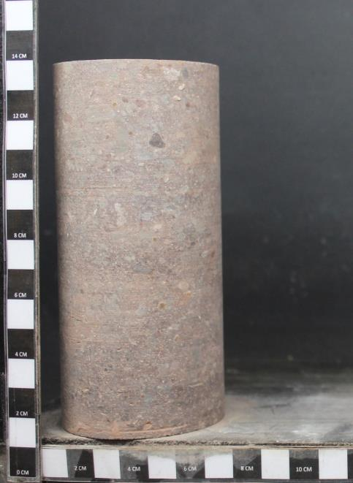
35.8 | 23.00 | 0.13 | 23339.00 | 8.08 | 8.08 | 8.40 |  | 0.01 | 4.6 | 4.7
69.9 | 31.00 | 0.25 | 31491.80 | 10.90 | 10.90 | 11.33 |  | 0.13 | 8.1 | 8.4 |  |  |  | 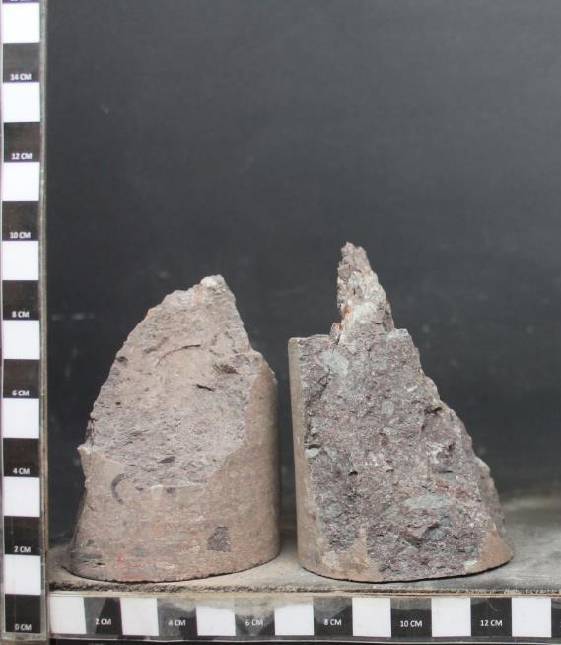
102.8 | 42.00 | 0.36 | 42701.90 | 14.78 | 14.78 | 15.36 |  | 0.25 | 10.9 | 11.3
119.6 | 49.00 | 0.42 | 49835.60 | 17.25 | 17.25 | 17.93 |  | 0.36 | 14.8 | 15.4
136.2 | 56.00 | 0.48 | 56969.30 | 19.72 | 19.72 | 20.49 |  | 0.42 | 17.2 | 17.9
148.4 | 62.00 | 0.52 | 63083.90 | 21.83 | 21.83 | 22.69 |  | 0.48 | 19.7 | 20.5
169 | 72.00 | 0.60 | 73274.90 | 25.36 | 25.36 | 26.36 |  | 0.52 | 21.8 | 22.7
177.8 | 77.00 | 0.63 | 78370.40 | 27.12 | 27.12 | 28.19 |  | 0.60 | 25.4 | 26.4
199.3 | 90.00 | 0.70 | 91618.70 | 31.71 | 31.71 | 32.96 |  | 0.63 | 27.1 | 28.2
219.6 | 102.00 | 0.77 | 103847.90 | 35.94 | 35.94 | 37.35 |  | 0.70 | 31.7 | 33.0
227.7 | 108.00 | 0.80 | 109962.50 | 38.06 | 38.06 | 39.55 |  | 0.77 | 35.9 | 37.4
234.3 | 113.00 | 0.82 | 115058.00 | 39.82 | 39.82 | 41.39 |  | 0.80 | 38.1 | 39.6
248.6 | 123.00 | 0.88 | 125249.00 | 43.35 | 43.35 | 45.05 |  | 0.82 | 39.8 | 41.4
258.1 | 129.00 | 0.91 | 131363.60 | 45.46 | 45.46 | 47.25 |  | 0.88 | 43.3 | 45.1
270.4 | 138.00 | 0.95 | 140535.50 | 48.64 | 48.64 | 50.55 |  | 0.91 | 45.5 | 47.3
279.1 | 144.00 | 0.98 | 146650.10 | 50.75 | 50.75 | 52.75 |  | 0.95 | 48.6 | 50.6
286.5 | 149.00 | 1.01 | 151745.60 | 52.52 | 52.52 | 54.58 |  | 0.98 | 50.8 | 52.8
299.4 | 158.00 | 1.05 | 160917.50 | 55.69 | 55.69 | 57.88 |  | 1.01 | 52.5 | 54.6
311.7 | 167.00 | 1.10 | 170089.40 | 58.86 | 58.86 | 61.18 |  | 1.05 | 55.7 | 57.9
327.4 | 178.00 | 1.15 | 181299.50 | 62.74 | 62.74 | 65.21 |  | 1.10 | 58.9 | 61.2
341.5 | 189.00 | 1.20 | 192509.60 | 66.62 | 66.62 | 69.25 |  | 1.15 | 62.7 | 65.2
357.2 | 202.00 | 1.26 | 205757.90 | 71.21 | 71.21 | 74.01 |  | 1.20 | 66.6 | 69.2
PROYECTO : C1BH-L12-L10-3+830-C
MUESTRA : C1BH-L12-L10-3+830-C (02,16-02,50)
PROYECTO : C1BH-L12-L10-3+830-C
MUESTRA : C1BH-L12-L10-3+830-C (02,16-02,50)
365.5 | 209.00 | 1.28 | 212891.60 | 73.68 | 73.68 | 76.58 |  | 1.26 | 71.2 | 74.0
ENSAYO: COMPRESIÓN UNIAXIAL SIMPLE
ENSAYO: COMPRESIÓN UNIAXIAL SIMPLE
384 | 225.00 | 1.35 | 229197.20 | 79.32 | 79.32 | 82.44 |  | 1.28 | 73.7 | 76.6
391.1 | 231.00 | 1.37 | 235311.80 | 81.44 | 81.44 | 84.64 |  | 1.35 | 79.3 | 82.4
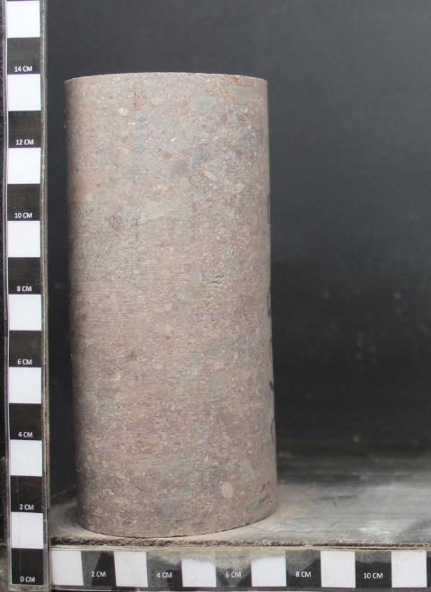
402.2 | 240.00 | 1.41 | 244483.70 | 84.61 | 84.61 | 87.94 |  | 1.37 | 81.4 | 84.6
411.9 | 247.00 | 1.45 | 251617.40 | 87.08 | 87.08 | 90.51 |  | 1.41 | 84.6 | 87.9 |  |  |  | 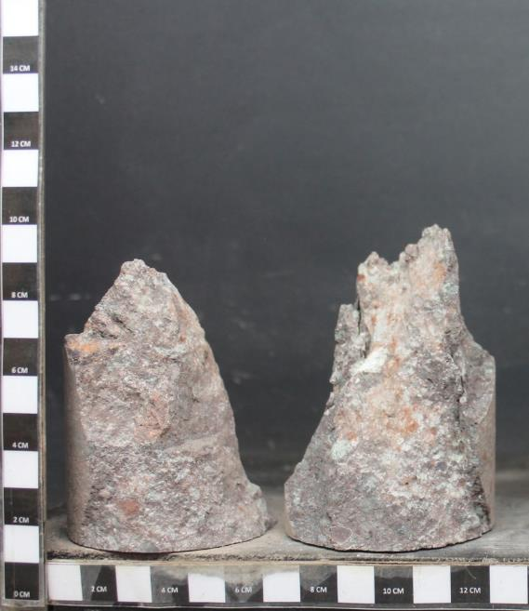
425 | 257.00 | 1.49 | 261808.40 | 90.61 | 90.61 | 94.17 |  | 1.45 | 87.1 | 90.5
434.1 | 263.00 | 1.52 | 267923.00 | 92.72 | 92.72 | 96.37 |  | 1.49 | 90.6 | 94.2
438.9 | 266.00 | 1.54 | 270980.30 | 93.78 | 93.78 | 97.47 |  | 1.52 | 92.7 | 96.4
 |  | 0.00 | 0.00 | 0.00 | 0.00 | 0.00 |  | 1.54 | 93.8 | 97.5

 |  |  |  |  |  |  |  | Referencias
 |  |  |  |  |  |  |  | 1. ASTM D7012-14e1
 |  |  |  |  |  |  |  | 2. ASTM D4543-08.
 |  |  |  |  |  |  |  | 3. Determinación de Humedad según DGL-PT-07 basado en ASTM D2216-10

 |  |  |  |  |  |  |  | Observaciones
 |  |  |  |  |  |  |  | a. Lecturas de deformación realizadas con transductor de desplazamiento lineal LVDT.
 |  |  |  |  |  |  |  | b. Muestra falla por | Matriz (Tipo A)
 |  |  |  |  |  |  |  | c. Velocidad de ensayo: 0,5 MPa/s

PROYECTO : C1BH-L12-L10-3+830-C
MUESTRA : C1BH-L12-L10-3+830-C (02,16-02,50)
PROYECTO : C1BH-L12-L10-3+830-C
MUESTRA : C1BH-L12-L10-3+830-C (02,16-02,50)
ENSAYO: COMPRESIÓN UNIAXIAL SIMPLE
ENSAYO: COMPRESIÓN UNIAXIAL SIMPLE

Antes del ensayo
Después del ensayo

3629-06
PROYECTO | C1BH-L12-L10-3+830-C |  | CAMBIAR SOLO LOS VALORES EN VERDE Y AGREGAR |  |  |  |  | INFORME ENSAYO COMPRESIÓN UNIAXIAL SIMPLE EN MUESTRAS DE ROCA |  |  |  |  | INFORME ENSAYO COMPRESIÓN UNIAXIAL SIMPLE EN MUESTRAS DE ROCA
MUESTRA | C1BH-L12-L10-3+830-C (04,80-05,35) |  | FOTOGRAFIAS. CALCULAR MODULO DE
Fecha | 2024-05-14 |  | ELASTICIDAD Y RAZON DE POISSON |  |  |  |  | Proyecto |  | C1BH-L12-L10-3+830-C |  |  | FOTOGRAFÍAS
Tipo de Roca | Toba de lapilli lítica |  |  |  |  |  |  | N° Informe |  | 1.965.912-A
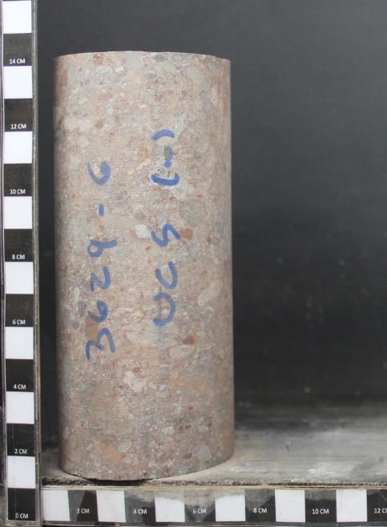
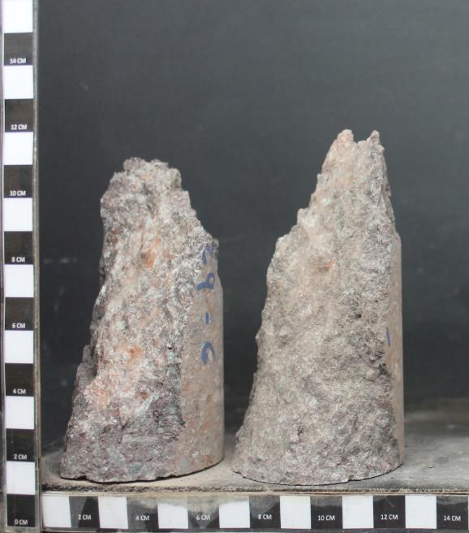
Fracturas / Vetillas | No presenta |  |  |  |  |  |  | Orden de Trabajo |  | -
Alteraciones | Oxidación y zeolitización |  |  | Diametro | 61 | D61 |  | Fecha de Inicio |  | 14/05/2024
Velocidad de ensayo | 0.50 | MPa/s |  | Diámetro Promedio |  | 6.12 | cm | Fecha de Término |  | 14/05/2024
Diámetro Superior 1 |  | 6.11 | cm | Diametro Promedio |  | 61.211111111 | mm
Diámetro Superior 2 |  | 6.12 | cm | Área Promedio |  | 29.43 | cm² | DESCRIPCION PROBETA
Diámetro Superior 3 |  | 6.12 | cm |  |  | 2942.73 | mm² | Muestra |  | C1BH-L12-L10-3+830-C (04,80-05,35)
Diámetro Medio 1 |  | 6.12 | cm | Altura Promedio |  | 13.21 | cm | Tipo de Roca |  | Toba de lapilli lítica
Diámetro Medio 2 |  | 6.11 | cm |  |  | 132.07 | mm | Fracturas / Vetillas |  | No presenta
Diámetro Medio 3 |  | 6.12 | cm | Volumen |  | 388.64 | cm³ | Alteraciones |  | Oxidación y zeolitización
Diámetro Inferior 1 |  | 6.13 | cm | Densidad Húmeda |  | 2.46 | g/cm³ | Observaciones |  | Textura homogénea y levemente anisótropa. Anisotropía definida por la orientación de piroclastos elongados. Reemplazo parcial de zeolitas en la matriz vítrea.
Diámetro Inferior 2 |  | 6.13 | cm | Densidad Seca |  | 2.41 | g/cm³
Diámetro Inferior 3 |  | 6.13 | cm | Relacion Esbeltez |  | 2.16 |  | DATOS DE PROBETA |  |  | RESULTADOS
Altura Probeta 1 |  | 13.20 | cm |  |  |  |  | Diámetro Promedio | [cm] | 6.12 | Resistencia Máx. D50 [MPa] | 80.0
Altura Probeta 2 |  | 13.21 | cm |  |  |  |  | Altura Promedio | [cm] | 13.21 | Resistencia Máx. D61 [MPa] | 76.8
Altura Probeta 3 |  | 13.21 | cm | Falla |  | Matriz (Tipo A) |  | Densidad Húmeda | [g/cm3] | 2.46
Peso Natural |  | 956.74 | g | Lectura tiempo de arribo señal longitudinal (µs) |  |  |  | Densidad Seca | [g/cm3] | 2.41
Humedad |  | 2.36 | % | lectura tiempo de arribo señal transversal (µs) |  |  |  | Contenido de Humedad | [%] | 2.36

Gráfico: Tensión v/s Deformación
PROYECTO : C1BH-L12-L10-3+830-C
MUESTRA : C1BH-L12-L10-3+830-C (04,80-05,35)
PROYECTO : C1BH-L12-L10-3+830-C
MUESTRA : C1BH-L12-L10-3+830-C (04,80-05,35)
Deformacion | Carga | Deformación | Carga | Tensión | Tensión | Tensión |  | DATOS ENSAYO
 |  |  |  | D61 | D61 | D50 |  | Def. Unitaria | Tensión Axial | Tensión Axial
[div] | [KN] | [%] | [N] | [Mpa] | [Mpa] | [Mpa] |  |  | D61 | D 50
ENSAYO: COMPRESIÓN UNIAXIAL SIMPLE
ENSAYO: COMPRESIÓN UNIAXIAL SIMPLE
0 | 0.00 | 0.00 | 0.00 | 0.00 | 0.00 | 0.00 |  | [%] | [MPa] | [MPa]
1.6 | 12.00 | 0.01 | 12128.90 | 4.12 | 4.12 | 4.29 |  | 0.00 | 0.0 | 0.0
18 | 18.00 | 0.07 | 18243.50 | 6.20 | 6.20 | 6.46 |  | 0.01 | 4.1 | 4.3
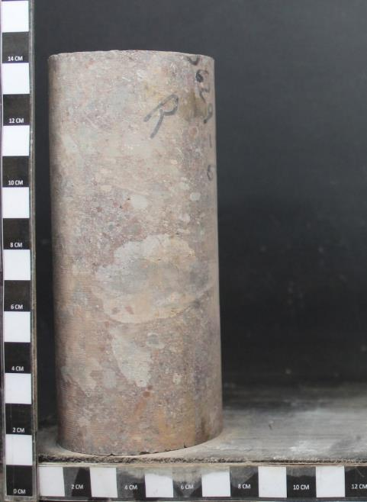
44.5 | 24.00 | 0.16 | 24358.10 | 8.28 | 8.28 | 8.62 |  | 0.07 | 6.2 | 6.5 |  |  |  |  | 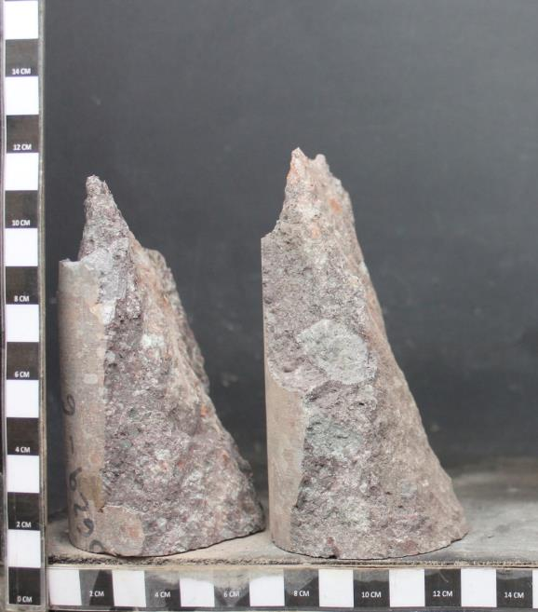
57.5 | 29.00 | 0.20 | 29453.60 | 10.01 | 10.01 | 10.42 |  | 0.16 | 8.3 | 8.6
71.3 | 34.00 | 0.25 | 34549.10 | 11.74 | 11.74 | 12.23 |  | 0.20 | 10.0 | 10.4
96.3 | 44.00 | 0.33 | 44740.10 | 15.20 | 15.20 | 15.83 |  | 0.25 | 11.7 | 12.2
112.4 | 50.00 | 0.39 | 50854.70 | 17.28 | 17.28 | 18.00 |  | 0.33 | 15.2 | 15.8
127.4 | 57.00 | 0.44 | 57988.40 | 19.71 | 19.71 | 20.52 |  | 0.39 | 17.3 | 18.0
136.5 | 63.00 | 0.47 | 64103.00 | 21.78 | 21.78 | 22.68 |  | 0.44 | 19.7 | 20.5
150.5 | 69.00 | 0.52 | 70217.60 | 23.86 | 23.86 | 24.85 |  | 0.47 | 21.8 | 22.7
163.9 | 76.00 | 0.56 | 77351.30 | 26.29 | 26.29 | 27.37 |  | 0.52 | 23.9 | 24.8
180.1 | 86.00 | 0.62 | 87542.30 | 29.75 | 29.75 | 30.98 |  | 0.56 | 26.3 | 27.4
187.3 | 91.00 | 0.64 | 92637.80 | 31.48 | 31.48 | 32.78 |  | 0.62 | 29.7 | 31.0
194.4 | 96.00 | 0.67 | 97733.30 | 33.21 | 33.21 | 34.58 |  | 0.64 | 31.5 | 32.8
206.4 | 103.00 | 0.71 | 104867.00 | 35.64 | 35.64 | 37.11 |  | 0.67 | 33.2 | 34.6
217.7 | 111.00 | 0.75 | 113019.80 | 38.41 | 38.41 | 39.99 |  | 0.71 | 35.6 | 37.1
237.1 | 125.00 | 0.81 | 127287.20 | 43.25 | 43.25 | 45.04 |  | 0.75 | 38.4 | 40.0
248 | 133.00 | 0.85 | 135440.00 | 46.03 | 46.03 | 47.93 |  | 0.81 | 43.3 | 45.0
254.4 | 138.00 | 0.87 | 140535.50 | 47.76 | 47.76 | 49.73 |  | 0.85 | 46.0 | 47.9
263.5 | 145.00 | 0.90 | 147669.20 | 50.18 | 50.18 | 52.25 |  | 0.87 | 47.8 | 49.7
272 | 151.00 | 0.93 | 153783.80 | 52.26 | 52.26 | 54.42 |  | 0.90 | 50.2 | 52.3
280.8 | 158.00 | 0.96 | 160917.50 | 54.68 | 54.68 | 56.94 |  | 0.93 | 52.3 | 54.4
288.8 | 164.00 | 0.99 | 167032.10 | 56.76 | 56.76 | 59.10 |  | 0.96 | 54.7 | 56.9
PROYECTO : C1BH-L12-L10-3+830-C
MUESTRA : C1BH-L12-L10-3+830-C (04,80-05,35)
PROYECTO : C1BH-L12-L10-3+830-C
MUESTRA : C1BH-L12-L10-3+830-C (04,80-05,35)
294.6 | 168.00 | 1.01 | 171108.50 | 58.15 | 58.15 | 60.55 |  | 0.99 | 56.8 | 59.1
ENSAYO: COMPRESIÓN UNIAXIAL SIMPLE
ENSAYO: COMPRESIÓN UNIAXIAL SIMPLE
305.4 | 176.00 | 1.05 | 179261.30 | 60.92 | 60.92 | 63.43 |  | 1.01 | 58.1 | 60.5
313.6 | 182.00 | 1.07 | 185375.90 | 62.99 | 62.99 | 65.60 |  | 1.05 | 60.9 | 63.4
331.6 | 196.00 | 1.13 | 199643.30 | 67.84 | 67.84 | 70.64 |  | 1.07 | 63.0 | 65.6
339.4 | 202.00 | 1.16 | 205757.90 | 69.92 | 69.92 | 72.81 |  | 1.13 | 67.8 | 70.6 |  |  |  | 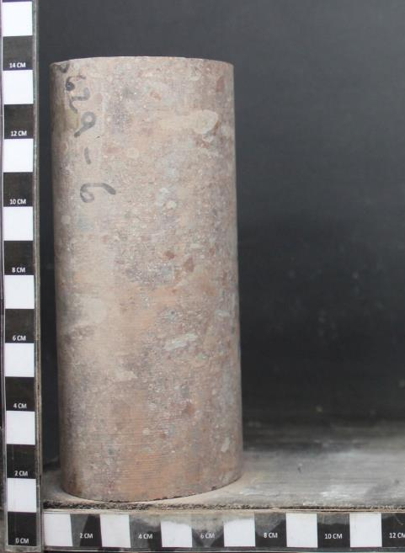 | 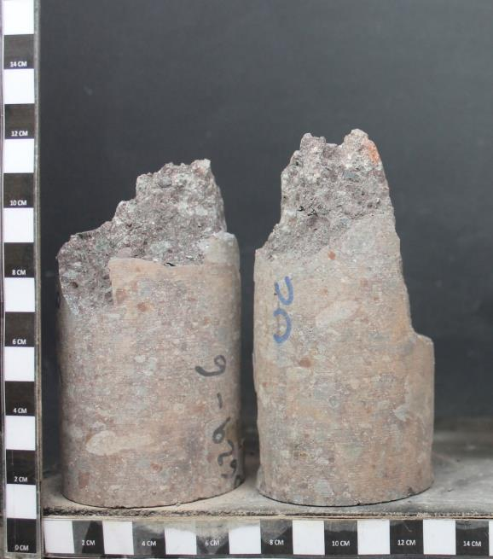
344.7 | 206.00 | 1.18 | 209834.30 | 71.31 | 71.31 | 74.25 |  | 1.16 | 69.9 | 72.8
351.4 | 212.00 | 1.20 | 215948.90 | 73.38 | 73.38 | 76.41 |  | 1.18 | 71.3 | 74.3
360.6 | 216.00 | 1.23 | 220025.30 | 74.77 | 74.77 | 77.86 |  | 1.20 | 73.4 | 76.4
380.7 | 222.00 | 1.30 | 226139.90 | 76.85 | 76.85 | 80.02 |  | 1.23 | 74.8 | 77.9
 |  |  |  |  |  |  |  | 1.30 | 76.8 | 80.0

 |  |  |  |  |  |  |  | Referencias
 |  |  |  |  |  |  |  | 1. ASTM D7012-14e1
 |  |  |  |  |  |  |  | 2. ASTM D4543-08.
 |  |  |  |  |  |  |  | 3. Determinación de Humedad según DGL-PT-07 basado en ASTM D2216-10

 |  |  |  |  |  |  |  | Observaciones
 |  |  |  |  |  |  |  | a. Lecturas de deformación realizadas con transductor de desplazamiento lineal LVDT.
 |  |  |  |  |  |  |  | b. Muestra falla por | Matriz (Tipo A)
 |  |  |  |  |  |  |  | c. Velocidad de ensayo: 0,5 MPa/s

PROYECTO : C1BH-L12-L10-3+830-C
MUESTRA : C1BH-L12-L10-3+830-C (04,80-05,35)
PROYECTO : C1BH-L12-L10-3+830-C
MUESTRA : C1BH-L12-L10-3+830-C (04,80-05,35)
ENSAYO: COMPRESIÓN UNIAXIAL SIMPLE
ENSAYO: COMPRESIÓN UNIAXIAL SIMPLE

Antes del ensayo
Después del ensayo

3629-14
PROYECTO | C1BH-L12-L10-3+830-C |  | CAMBIAR SOLO LOS VALORES EN VERDE Y AGREGAR |  |  |  |  | INFORME ENSAYO COMPRESIÓN UNIAXIAL SIMPLE EN MUESTRAS DE ROCA |  |  |  |  | INFORME ENSAYO COMPRESIÓN UNIAXIAL SIMPLE EN MUESTRAS DE ROCA
MUESTRA | C1BH-L12-L10-3+830-C (13,49-13,90) |  | FOTOGRAFIAS. CALCULAR MODULO DE
Fecha | 2024-05-14 |  | ELASTICIDAD Y RAZON DE POISSON |  |  |  |  | Proyecto |  | C1BH-L12-L10-3+830-C |  |  | FOTOGRAFÍAS
Tipo de Roca | Toba de lapilli lítica |  |  |  |  |  |  | N° Informe |  | 1.965.912-A
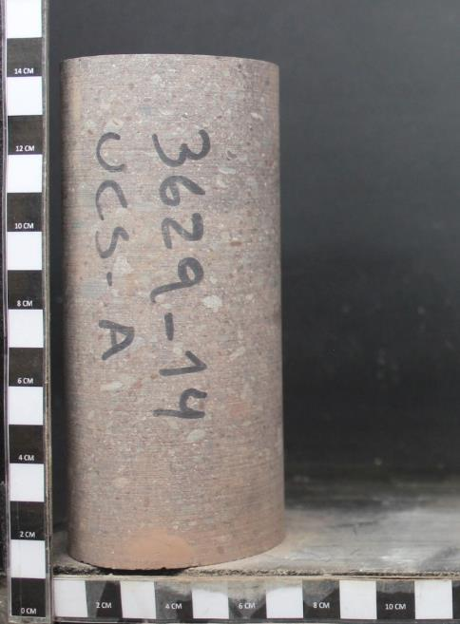
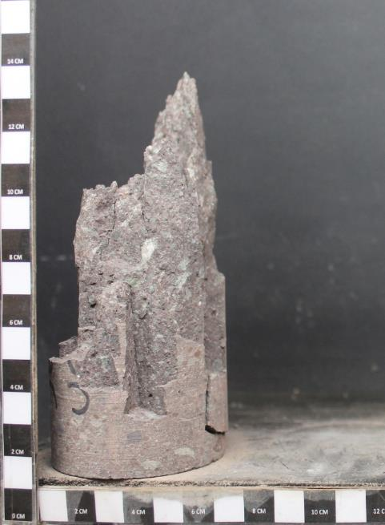
Fracturas / Vetillas | No presenta |  |  |  |  |  |  | Orden de Trabajo |  | -
Alteraciones | Oxidación y zeolitización |  |  | Diametro | 61 | D61 |  | Fecha de Inicio |  | 14/05/2024
Velocidad de ensayo | 0.50 | MPa/s |  | Diámetro Promedio |  | 6.12 | cm | Fecha de Término |  | 14/05/2024
Diámetro Superior 1 |  | 6.13 | cm | Diametro Promedio |  | 61.233333333 | mm
Diámetro Superior 2 |  | 6.12 | cm | Área Promedio |  | 29.45 | cm² | DESCRIPCION PROBETA
Diámetro Superior 3 |  | 6.12 | cm |  |  | 2944.87 | mm² | Muestra |  | C1BH-L12-L10-3+830-C (13,49-13,90)
Diámetro Medio 1 |  | 6.13 | cm | Altura Promedio |  | 13.36 | cm | Tipo de Roca |  | Toba de lapilli lítica
Diámetro Medio 2 |  | 6.12 | cm |  |  | 133.60 | mm | Fracturas / Vetillas |  | No presenta
Diámetro Medio 3 |  | 6.12 | cm | Volumen |  | 393.43 | cm³ | Alteraciones |  | Oxidación y zeolitización
Diámetro Inferior 1 |  | 6.13 | cm | Densidad Húmeda |  | 2.49 | g/cm³ | Observaciones |  | Textura homogénea y levemente anisótropa. Anisotropía definida por la orientación de piroclastos elongados. Reemplazo parcial de zeolitas en la matriz vítrea.
Diámetro Inferior 2 |  | 6.12 | cm | Densidad Seca |  | 2.45 | g/cm³
Diámetro Inferior 3 |  | 6.12 | cm | Relacion Esbeltez |  | 2.18 |  | DATOS DE PROBETA |  |  | RESULTADOS
Altura Probeta 1 |  | 13.36 | cm |  |  |  |  | Diámetro Promedio | [cm] | 6.12 | Resistencia Máx. D50 [MPa] | 95.5
Altura Probeta 2 |  | 13.36 | cm |  |  |  |  | Altura Promedio | [cm] | 13.36 | Resistencia Máx. D61 [MPa] | 91.7
Altura Probeta 3 |  | 13.36 | cm | Falla |  | Matriz (Tipo A) |  | Densidad Húmeda | [g/cm3] | 2.49
Peso Natural |  | 981.54 | g | Lectura tiempo de arribo señal longitudinal (µs) |  |  |  | Densidad Seca | [g/cm3] | 2.45
Humedad |  | 1.70 | % | lectura tiempo de arribo señal transversal (µs) |  |  |  | Contenido de Humedad | [%] | 1.70

Gráfico: Tensión v/s Deformación
PROYECTO : C1BH-L12-L10-3+830-C
MUESTRA : C1BH-L12-L10-3+830-C (13,49-13,90)
PROYECTO : C1BH-L12-L10-3+830-C
MUESTRA : C1BH-L12-L10-3+830-C (13,49-13,90)
Deformacion | Carga | Deformación | Carga | Tensión | Tensión | Tensión |  | DATOS ENSAYO
 |  |  |  | D61 | D61 | D50 |  | Def. Unitaria | Tensión Axial | Tensión Axial
[div] | [KN] | [%] | [N] | [Mpa] | [Mpa] | [Mpa] |  |  | D61 | D 50
ENSAYO: COMPRESIÓN UNIAXIAL SIMPLE
ENSAYO: COMPRESIÓN UNIAXIAL SIMPLE
0 | 0.00 | 0.00 | 0.00 | 0.00 | 0.00 | 0.00 |  | [%] | [MPa] | [MPa]
0.5 | 12.00 | 0.01 | 12128.90 | 4.12 | 4.12 | 4.29 |  | 0.00 | 0.0 | 0.0
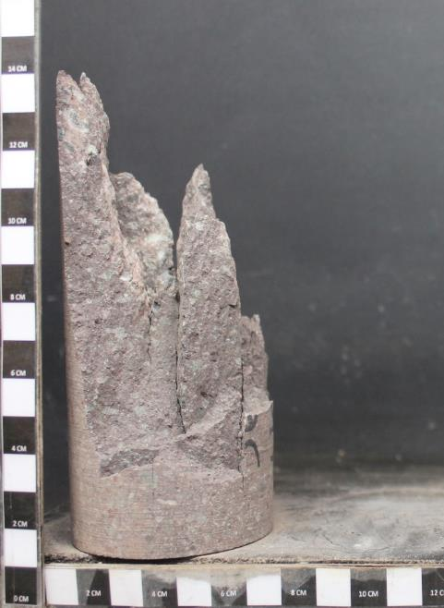
20.5 | 21.00 | 0.07 | 21300.80 | 7.23 | 7.23 | 7.53 |  | 0.01 | 4.1 | 4.3
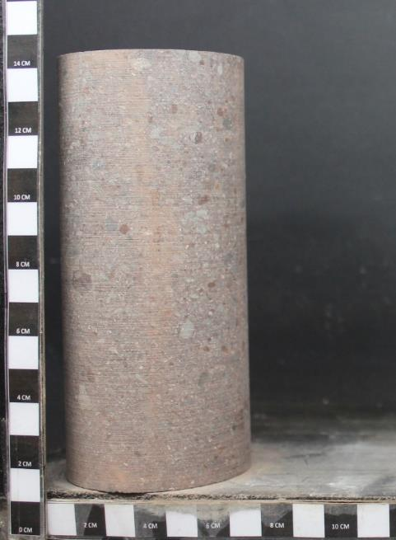
43.2 | 30.00 | 0.15 | 30472.70 | 10.35 | 10.35 | 10.78 |  | 0.07 | 7.2 | 7.5
69.3 | 41.00 | 0.24 | 41682.80 | 14.15 | 14.15 | 14.74 |  | 0.15 | 10.3 | 10.8
80.3 | 46.00 | 0.28 | 46778.30 | 15.88 | 15.88 | 16.54 |  | 0.24 | 14.2 | 14.7
96.3 | 54.00 | 0.33 | 54931.10 | 18.65 | 18.65 | 19.42 |  | 0.28 | 15.9 | 16.5
104.6 | 59.00 | 0.36 | 60026.60 | 20.38 | 20.38 | 21.23 |  | 0.33 | 18.7 | 19.4
124.2 | 70.00 | 0.42 | 71236.70 | 24.19 | 24.19 | 25.19 |  | 0.36 | 20.4 | 21.2
131.9 | 75.00 | 0.45 | 76332.20 | 25.92 | 25.92 | 26.99 |  | 0.42 | 24.2 | 25.2
143.4 | 83.00 | 0.49 | 84485.00 | 28.69 | 28.69 | 29.88 |  | 0.45 | 25.9 | 27.0
150.5 | 88.00 | 0.51 | 89580.50 | 30.42 | 30.42 | 31.68 |  | 0.49 | 28.7 | 29.9
164.9 | 98.00 | 0.56 | 99771.50 | 33.88 | 33.88 | 35.28 |  | 0.51 | 30.4 | 31.7
173.6 | 105.00 | 0.59 | 106905.20 | 36.30 | 36.30 | 37.80 |  | 0.56 | 33.9 | 35.3
181.9 | 112.00 | 0.62 | 114038.90 | 38.72 | 38.72 | 40.33 |  | 0.59 | 36.3 | 37.8
188.9 | 117.00 | 0.64 | 119134.40 | 40.45 | 40.45 | 42.13 |  | 0.62 | 38.7 | 40.3
198.6 | 125.00 | 0.67 | 127287.20 | 43.22 | 43.22 | 45.01 |  | 0.64 | 40.5 | 42.1
206.6 | 132.00 | 0.70 | 134420.90 | 45.65 | 45.65 | 47.53 |  | 0.67 | 43.2 | 45.0
215.7 | 141.00 | 0.73 | 143592.80 | 48.76 | 48.76 | 50.78 |  | 0.70 | 45.6 | 47.5
221 | 147.00 | 0.75 | 149707.40 | 50.84 | 50.84 | 52.94 |  | 0.73 | 48.8 | 50.8
229.1 | 155.00 | 0.78 | 157860.20 | 53.61 | 53.61 | 55.82 |  | 0.75 | 50.8 | 52.9
235.5 | 161.00 | 0.80 | 163974.80 | 55.68 | 55.68 | 57.98 |  | 0.78 | 53.6 | 55.8
240.6 | 167.00 | 0.82 | 170089.40 | 57.76 | 57.76 | 60.15 |  | 0.80 | 55.7 | 58.0
251.2 | 179.00 | 0.85 | 182318.60 | 61.91 | 61.91 | 64.47 |  | 0.82 | 57.8 | 60.1
PROYECTO : C1BH-L12-L10-3+830-C
MUESTRA : C1BH-L12-L10-3+830-C (13,49-13,90)
PROYECTO : C1BH-L12-L10-3+830-C
MUESTRA : C1BH-L12-L10-3+830-C (13,49-13,90)
259.3 | 188.00 | 0.88 | 191490.50 | 65.03 | 65.03 | 67.72 |  | 0.85 | 61.9 | 64.5
ENSAYO: COMPRESIÓN UNIAXIAL SIMPLE
ENSAYO: COMPRESIÓN UNIAXIAL SIMPLE
263 | 194.00 | 0.89 | 197605.10 | 67.10 | 67.10 | 69.88 |  | 0.88 | 65.0 | 67.7
281 | 214.00 | 0.95 | 217987.10 | 74.02 | 74.02 | 77.08 |  | 0.89 | 67.1 | 69.9
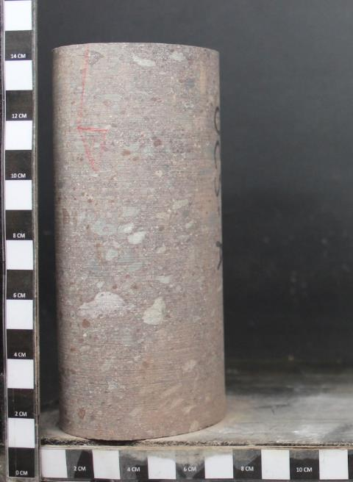
289.1 | 224.00 | 0.98 | 228178.10 | 77.48 | 77.48 | 80.69 |  | 0.95 | 74.0 | 77.1
300.4 | 234.00 | 1.02 | 238369.10 | 80.94 | 80.94 | 84.29 |  | 0.98 | 77.5 | 80.7 |  |  |  | 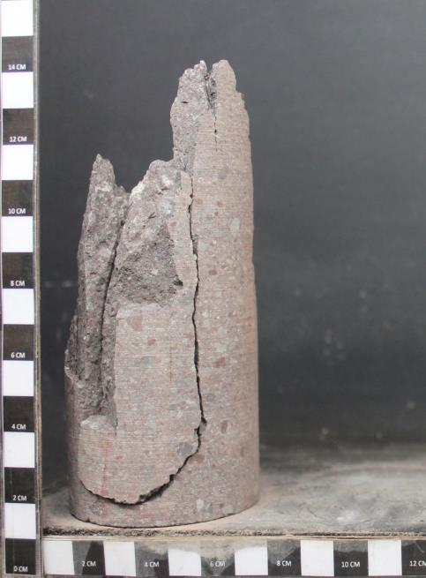
308 | 242.00 | 1.04 | 246521.90 | 83.71 | 83.71 | 87.18 |  | 1.02 | 80.9 | 84.3
311.9 | 247.00 | 1.06 | 251617.40 | 85.44 | 85.44 | 88.98 |  | 1.04 | 83.7 | 87.2
318.6 | 254.00 | 1.08 | 258751.10 | 87.87 | 87.87 | 91.50 |  | 1.06 | 85.4 | 89.0
335.3 | 265.00 | 1.13 | 269961.20 | 91.67 | 91.67 | 95.46 |  | 1.08 | 87.9 | 91.5
 |  |  |  |  |  |  |  | 1.13 | 91.7 | 95.5

 |  |  |  |  |  |  |  | Referencias
 |  |  |  |  |  |  |  | 1. ASTM D7012-14e1
 |  |  |  |  |  |  |  | 2. ASTM D4543-08.
 |  |  |  |  |  |  |  | 3. Determinación de Humedad según DGL-PT-07 basado en ASTM D2216-10

 |  |  |  |  |  |  |  | Observaciones
 |  |  |  |  |  |  |  | a. Lecturas de deformación realizadas con transductor de desplazamiento lineal LVDT.
 |  |  |  |  |  |  |  | b. Muestra falla por | Matriz (Tipo A)
 |  |  |  |  |  |  |  | c. Velocidad de ensayo: 0,5 MPa/s

PROYECTO : C1BH-L12-L10-3+830-C
MUESTRA : C1BH-L12-L10-3+830-C (13,49-13,90)
PROYECTO : C1BH-L12-L10-3+830-C
MUESTRA : C1BH-L12-L10-3+830-C (13,49-13,90)
ENSAYO: COMPRESIÓN UNIAXIAL SIMPLE
ENSAYO: COMPRESIÓN UNIAXIAL SIMPLE

Antes del ensayo
Después del ensayo

